Junio 2022
 |  |  | 5 de julio de 2022

PARO REGISTRADO Y CONTRATOS EN EL SECTOR AGRÍCOLA. JUNIO 2022

En junio de 2022, el paro registrado en el sector agrícola en la provincia de Sevilla alcanza un total de 13.108 personas, disminuyendo el -19,07% respecto al mismo mes del año anterior. El total de contratos en el sector agrícola en la provincia de Sevilla ha sido de 13.985 contratos que suponen el 17,97% del total de contratos provinciales

 | Paro registrado. Sector agrícola. Junio 2022
 | SEVILLA | Junio 2022 | Jun-21
 |  | VALOR ABSOLUTO
 | Hombres | 6,482
 | Mujeres | 6,626
 | Menores de 25 | 1,412
 | juniores de 25 | 11,696
 | Paro registrado agricultura | 13,108 | 16,197 | -19.07%

 | Contratos. Sector agrícola. Junio 2022
 | SEVILLA | Junio 2022 | Jun-21
 |  | VALOR ABSOLUTO
 | Indefinidos | 3,830
 | Temporales | 10,155
 | Contratos Agricultura | 13,985 | 15,434 | -9.39%

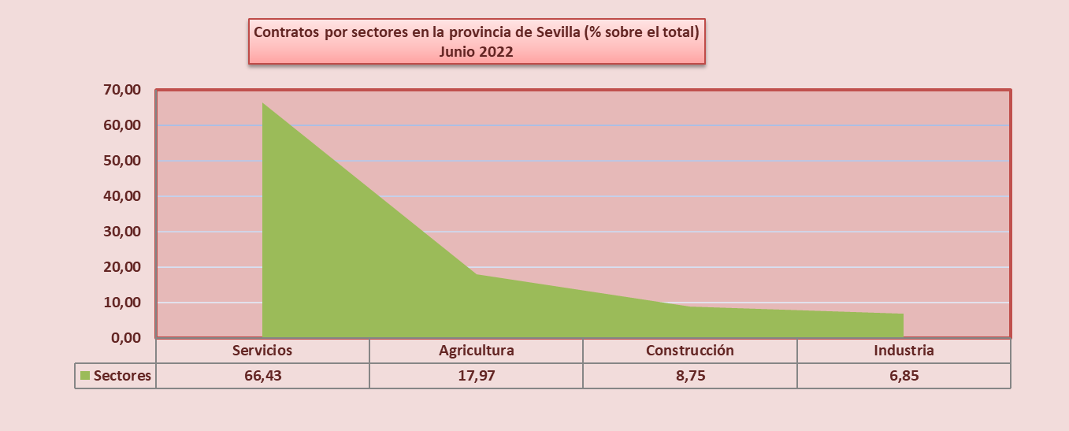

 | Fuente: Servicio Público Estatal de Empleo

Datos contratos modelo
 |  |  |  |  |  |  |  |  | Servicio Público de Empleo Estatal

Contratación por tipo de contrato según sexo, edad y sectores

SEVILLA

Cod Agrupación Tipo Cont Estadística | TIPO DE CONTRATO | TOTAL | HOMBRES |  |  | MUJERES |  |  | SECTORES
 |  |  | < 25 | 25-44 | >=45 | < 25 | 25-44 | >=45 | AGRIC. | INDUST. | CONST. | SERVIC.
1 | INDEFINIDO (Bonif./no Bonif) | 22,422 | 3,187 | 7,071 | 3,923 | 1,880 | 4,434 | 1,927 | 3,623 | 1,312 | 3,310 | 14,177
3 | INDEF. PERS. CON DISCAPACIDAD | 46 | 3 | 15 | 15 | 1 | 5 | 7 |  | 4 | 4 | 38
15 | CONVERTIDOS EN INDEFINIDOS | 6,518 | 421 | 2,208 | 1,153 | 331 | 1,785 | 620 | 207 | 781 | 751 | 4,779
19 | CONTRATOS INDEFINIDOS | 28,986 | 3,611 | 9,294 | 5,091 | 2,212 | 6,224 | 2,554 | 3,830 | 2,097 | 4,065 | 18,994
4 | OBRA O SERVICIO | 122 | 8 | 35 | 21 | 11 | 31 | 16 | 33 | 8 | 22 | 59
5 | CIRCUNSTANCIAS DE LA PRODUC. | 39,956 | 5,713 | 10,806 | 5,548 | 4,184 | 9,157 | 4,548 | 10,029 | 2,922 | 1,421 | 25,584
22 | MEJORA OCUPABIL. INSERC. LABORAL | 2,460 | 58 | 365 | 635 | 33 | 506 | 863 | 4 |  | 1,194 | 1,262
23 | FINANC. FONDOS EUROPEOS | 199 | 42 | 54 | 6 | 17 | 64 | 16 |  |  |  | 199
6 | SUSTITUCIÓN | 4,476 | 269 | 918 | 371 | 525 | 1,625 | 768 | 82 | 238 | 72 | 4,084
7 | TEMPORAL PERS.CON DISCAPACIDAD | 111 | 9 | 35 | 28 | 3 | 14 | 22 |  | 3 |  | 108
8 | RELEVO | 38 |  | 13 | 12 |  | 8 | 5 | 1 | 3 |  | 34
9 | JUBILACIÓN PARCIAL | 54 |  |  | 33 |  |  | 21 |  | 8 |  | 46
10 | SUST. JUBILACIÓN 64 AÑOS
11 | OBTEN. PRÁCTICA PROFESIONAL | 326 | 101 | 85 | 1 | 88 | 49 | 2 |  | 34 | 14 | 278
12 | FORMACIÓN EN ALTERNANCIA | 255 | 104 | 22 |  | 94 | 35 |  |  | 16 | 18 | 221
21 | INVESTIGADOR PREDOCTORAL EN FORMAC. | 5 | 1 | 2 |  |  | 2 |  |  |  |  | 5
13 | OTROS CONTRATOS | 825 | 68 | 284 | 162 | 58 | 184 | 69 | 6 |  | 5 | 814
20 | CONTRATOS TEMPORALES | 48,827 | 6,373 | 12,619 | 6,817 | 5,013 | 11,675 | 6,330 | 10,155 | 3,232 | 2,746 | 32,694
16 | TOTAL CONTRATOS | 77,813 | 9,984 | 21,913 | 11,908 | 7,225 | 17,899 | 8,884 | 13,985 | 5,329 | 6,811 | 51,688

 | Contratos por sectores en la provincia de Sevilla.
 | Servicios | 66.43
 | Agricultura | 17.97
 | Construcción | 8.75
 | Industria | 6.85
 |  | 100.00
Contratos por sectores en la provincia de Sevilla (% sobre el total) Junio 2022

 |  |  | 13,985 | agric | 17.97%
 |  |  | 5,329 | ind | 6.85%
 |  |  | 6,811 | const | 8.75%
 |  |  | 51,688 | serv | 66.43%
 |  |  | 77,813

